Worksheet
 | Alklima B.V.
 | Van Hennaertweg 29
 | 2952 CA Alblasserdam
 | NEDERLAND
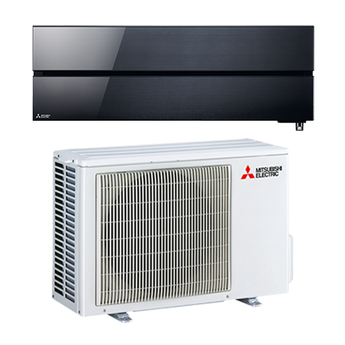
Code | WSH-LN25I DIAMOND VGB SET
Product | RAC diamond onyx black 2,5 kW wandunit warmtepomp set

Vermogen & prestaties
Naam |  | Waarde | Eenheid
Koelcapaciteit |  | 1.00 - 3.50 | kW
EER / SEER (koeling) |  | 5.15 / 10.5
Energie-efficiëntieklasse koelen |  | A+++
Jaarlijks energieverbruik koelen (Hce=350 uur - vollast) |  | 83 | kWh
Verwarmingscapaciteit |  | 0.70 - 5.40 | kW
Verwarmingscapaciteit bij -10 graden |  | 3 | kW
COP / SCOP (verwarmen) |  | 5.33 / 5.2
Energie-efficiëntieklasse ruimteverwarming bij gemiddelde omstandigheden |  | A+++

Elektrische gegevens
Naam |  | Waarde | Eenheid
Voeding, fase & frequentie |  | 230V / 1~N+a / 50 Hz
Nominaal opgenomen vermogen (koelen/verwarmen) |  | 0.48 / 0.6 | kW
Maximaal opgenomen vermogen |  | 1.5 | kW
Maximale stroomsterkte (MCA) |  | 7.1 | A
Afzekering apparaat |  | 10 | A
Aansluiting voeding |  | Op buiten-unit
Bekabeling tussen buiten- en binnen-unit |  | 4x 1,5mm°

Technische gegevens
Naam |  | Waarde | Eenheid
Type koudemiddel (GWP) |  | R32 (675)
Koudemiddelinhoud |  | 0.8 | kg
Extra vulling per meter leidinglengte |  | 20 | g
Max. leidinglengte |  | 20 | m
Max. hoogteverschil |  | 12 | m
Aantal ventilatiesnelheden |  | 5
Luchtdebiet koelen |  | 282.00 - 744.00 | m³/h
Luchtdebiet verwarmen |  | 270.00 - 834.00 | m³/h
Luchtdebiet buitendeel |  | 2058 | m3/h
Bedrijfstemperatuur koelen (Dry Bulb) |  | -10.00 - 46.00 | °C
Bedrijfstemperatuur verwarmen (Wet Bulb) |  | -15.00 - 24.00 | °C

Geluidsprestaties
Naam |  | Waarde | Eenheid
Geluidsdrukniveau binnenunit koelen |  | 19.00 - 42.00 | dB(A)
Geluidsdrukniveau binnenunit verwarmen |  | 19.00 - 45.00 | dB(A)
Geluidsvermogenniveau binnenunit |  | 58 | dB(A)
Geluidsdrukniveau buitenunit koelen |  | 46 | dB(A)
Geluidsdrukniveau buitenunit verwarmen |  | 49 | dB(A)
Geluidsvermogenniveau buitenunit |  | 60 | dB(A)

Afmetingen & aansluitingen
Naam |  | Waarde | Eenheid
Koelleiding diameters |  | 1/4" - 3/8"
Afmetingen binnen-unit (HxBxD) |  | 307 x 890 x 233 | mm
Gewicht binnenunit |  | 15.5 | kg
Uitwendige buisdiameter condensafvoer |  | 16 | mm
Afmetingen buiten-unit (HxBxD) |  | 550 × 800 × 285 | mm
Gewicht buitenunit |  | 33 | kg

Uitvoering & werking
Naam |  | Waarde | Eenheid
Werkingsprincipe |  | Koelen en verwarmen
Model (binnenunit) |  | Wand (hoog)
Kleur binnenunit |  | Zwart
Inverter gestuurd |  | Ja
Voorzien van winterregeling |  | Nee (-10°C)
Met draadloze afstandsbediening |  | Ja
Met afstandsbediening |  | Nee
Met klokprogramma/timer |  | Ja
Met luchtzuiveringsfilter |  | Ja
Met geurfilter |  | Nee
Binnenunit met buitenluchtaansluiting |  | Nee

